Лист1
 | Наименование | Изображение | Остатки | Оптовая цена от 100 000 руб | Оптовая цена от 20 000 руб. | Розничная цена | вставить кол-во изделий для подсчета суммы от 100 000 руб. | вставить кол-во изделий для подсчета суммы от 20 000 руб.
 |  |  | 595 |  |  |  | 0.00 ₽ | 0.00 ₽
p0018 | плед рис бежевый 125*140 см, Везув + коробка (если нужна) |  | 34 | 710.00 ₽ | 970.00 ₽ | 1,610.00 ₽
p0020 | плед рис персиковый 125*140 см, Везув + коробка (если нужна) | 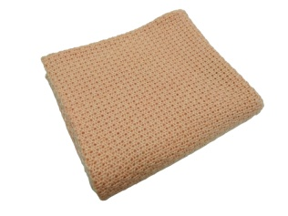 | 10 | 710.00 ₽ | 970.00 ₽ | 1,610.00 ₽
p0021 | плед рис небесный 125*140 см, Везув + коробка (если нужна) |  | 15 | 710.00 ₽ | 970.00 ₽ | 1,610.00 ₽
p0024 | Косы, акрил, Керамический, 125*160см | 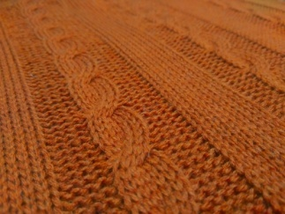 | 1 | 560.00 ₽ | 770.00 ₽ | 1,250.00 ₽
p0026 | косы акрил (бордо) | 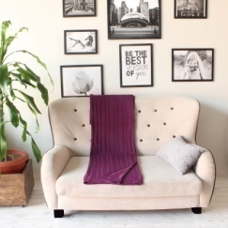 | 1 | 560.00 ₽ | 770.00 ₽ | 1,250.00 ₽
p0031 | Коса длинная, бежевый, везув, 115*150 см | 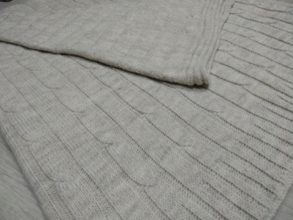 | 1 | 710.00 ₽ | 970.00 ₽ | 1,610.00 ₽
p0037 | Плед скандик двухсторонний Красно/белый 110*170 см акрил турецкий |  | 88 | 990.00 ₽ | 1,290.00 ₽ | 2,160.00 ₽
p0038 | плед скандик двухсторонний василек/белый 110*170 см акрил турецкий |  | 63 | 990.00 ₽ | 1,290.00 ₽ | 2,160.00 ₽
p0039 | плед скандик двухсторонний серый/белый 110*170 см акрил турецкий | 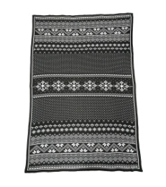 | 151 | 990.00 ₽ | 1,290.00 ₽ | 2,160.00 ₽
a0003 | шапка цвет джинс, аккуратные швы (кетель) |  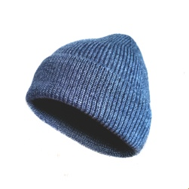 | 21 | 365.00 ₽ | 440.00 ₽ | 730.00 ₽
p0041 | плед шахматы бордо | 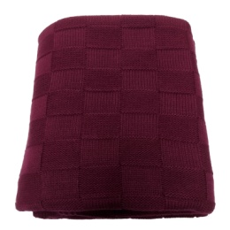 | 5 | 560.00 ₽ | 770.00 ₽ | 1,250.00 ₽
a0001 | шапка цвет т.синяя, (кетель) с помоном, пряжа Авонде (Турция), 10% шерсть | 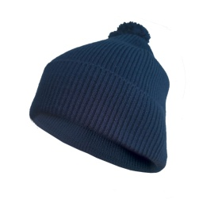 | 9 | 410.00 ₽ | 500.00 ₽ | 840.00 ₽
a0002 | шарф т.синий 35 на 170, ластик 1*1, пряжа Авонде (Турция) 10% шерсть |  | 26 | 465.00 ₽ | 650.00 ₽ | 1,080.00 ₽
a0005 | Шарф Серый меланж, Везув, ластик 1*1 22*155 см |  | 16 | 380.00 ₽ | 510.00 ₽ | 850.00 ₽
a0006 | шарф слоновая кость меланж, везув, ластик 1*1 22*152 см |  | 66 | 380.00 ₽ | 510.00 ₽ | 850.00 ₽
a0008 | шарф авонда черный 21*140 ластик 1*1 |  | 18 | 380.00 ₽ | 510.00 ₽ | 850.00 ₽
a0009 | шарф авнода красныйластик 1*1 21*140 |  | 55 | 380.00 ₽ | 510.00 ₽ | 850.00 ₽
a0010 | шарф везув шоколад ластик 1*1 21*140 |  | 15 | 380.00 ₽ | 510.00 ₽ | 850.00 ₽
a0011 | Шапка тыква пехорка 30/70 песочный | 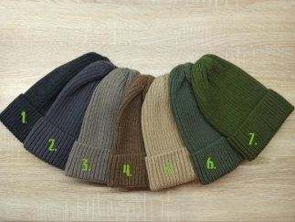 | 28 | 300.00 ₽ | 500.00 ₽ | 700.00 ₽
a0012 | Шапка тыква пехорка 30/70 т. Беж. |  | 17 | 300.00 ₽ | 500.00 ₽ | 700.00 ₽
a0013 | Шапка тыква пехорка 30/70 олива |  | 23 | 300.00 ₽ | 500.00 ₽ | 700.00 ₽
a0014 | Шапка тыква пехорка 30/70 василек | 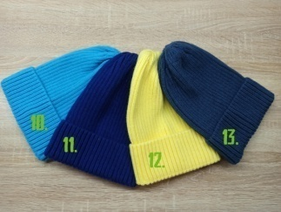 | 15 | 300.00 ₽ | 500.00 ₽ | 700.00 ₽
a0015 | Шапка тыква пехорка 30/70 джинса |  | 5 | 300.00 ₽ | 500.00 ₽ | 700.00 ₽
a0016 | Шапка тыква пехорка 30/70 малиновый мусс | 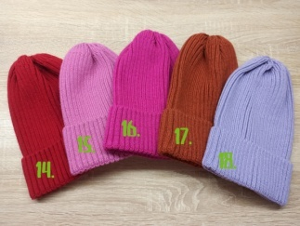 | 11 | 300.00 ₽ | 500.00 ₽ | 700.00 ₽
a0017 | Шапка тыква пехорка 30/70 бирюза |  | 22 | 300.00 ₽ | 500.00 ₽ | 700.00 ₽
a0018 | Шапка тыква пехорка 30/70 лимон |  | 12 | 300.00 ₽ | 500.00 ₽ | 700.00 ₽
a0019 | Шапка тыква пехорка 30/70 красный |  | 11 | 300.00 ₽ | 500.00 ₽ | 700.00 ₽
a0020 | Шапка тыква семеновская 50/50 розовый |  | 87 | 300.00 ₽ | 500.00 ₽ | 700.00 ₽
a0021 | Шапка тыква семеновская 50/50 серый | 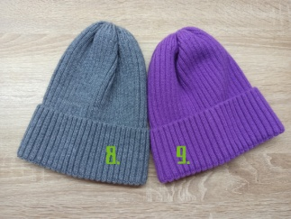 | 10 | 300.00 ₽ | 500.00 ₽ | 700.00 ₽
a0022 | Шапка тыква семеновская 50/50 сирень |  | 59 | 300.00 ₽ | 500.00 ₽ | 700.00 ₽
a0023 | Шапка тыква семеновская 50/50 фиолет |  | 20 | 300.00 ₽ | 500.00 ₽ | 700.00 ₽
a0026 | Шапка тыква пехорка 30/70 т.антрацит |  | 11 | 300.00 ₽ | 500.00 ₽ | 700.00 ₽
a0027 | Шапка тыква пехорка 30/70 грифельный |  | 10 | 300.00 ₽ | 500.00 ₽ | 700.00 ₽
a0028 | Шапка тыква пехорка 30/70 капучино |  | 12 | 300.00 ₽ | 500.00 ₽ | 700.00 ₽
a0029 | Шапка тыква пехорка 30/70 полынь |  | 6 | 300.00 ₽ | 500.00 ₽ | 700.00 ₽
a0030 | Шапка тыква пехорка 30/70 светло-сиреневый |  | 18 | 300.00 ₽ | 500.00 ₽ | 700.00 ₽
a0031 | Шапка тыква пехорка 30/70 терракот |  | 9 | 300.00 ₽ | 500.00 ₽ | 700.00 ₽
 |  |  | 0

